14
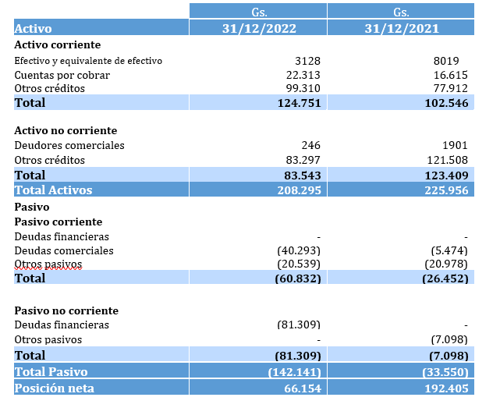
NOTA 14- ADMINISTRACIÓN DE RIESGOS FINANCIEROS

La sociedad está expuesta a los siguientes riesgos asociados a la utilización de instrumentos financieros:
· Riesgo de crédito (Nota 14.1.1)
· Riesgo de liquidez (Nota 14.1.2)
· Riesgo de mercado (Nota 14.1.3)
En esta nota se presenta información respecto de la exposición de las empresas a cada uno de los riesgos mencionados, los objetivos, las políticas y los procedimientos de las empresas para medir y administrar el riesgo.
El Directorio es responsable por establecer y supervisar la estructura de administración de riesgo de las empresas. La Gerencia es responsable por el desarrollo y el monitoreo de la administración del riesgo de la empresa, e informa regularmente al Directorio acerca de sus actividades.
Las políticas de administración de riesgo son establecidas con el objeto de identificar y analizar los riesgos enfrentados por las empresas, fijar límites y controles de riesgo adecuados, y para monitorear los riesgos y el cumplimiento de los límites. Se revisan regularmente las políticas y los sistemas de administración de riesgo a fin de que reflejen los cambios en las condiciones de mercado y en las actividades.
Las empresas, a través de sus normas y procedimientos de administración, pretenden desarrollar un ambiente de control disciplinado y constructivo en lo que todos los empleados entiendan sus roles y obligaciones.

14.1.1 Riesgo de crédito
El riesgo de crédito es el riesgo de pérdida financiera que enfrentan la empresa si un cliente o contraparte en un instrumento financiero no cumple con sus obligaciones contractuales, y se origina principalmente de las cuentas por cobrar a clientes.
La dirección tiene políticas de créditos que permiten mitigar este riesgo a través de un estricto procedimiento de preaprobación de líneas de créditos acorde con la capacidad financiera de cada cliente y de una estructura de garantías para afrontar eventuales incumplimientos de la contraparte.
Los valores contables de los activos financieros representan la máxima exposición crediticia.

El seguimiento constante de las condiciones de mercado permite evaluar el comportamiento crediticio de la cartera, y en consecuencia las previsiones sobre cuentas de dudoso cobro.

Reserva de pérdidas para créditos comerciales y otras cuentas por cobrar
La sociedad mide la pérdida de valor por un importe igual a las pérdidas crediticias esperadas a lo largo de la vida del activo para los créditos comerciales sobre la base de la estimación de ECL Enfoque simplificado.

Al determinar si el riesgo de crédito de un activo financiero ha aumentado significativamente desde el reconocimiento inicial y al estimar las ECL, la sociedad considera la información razonable y sustentable que es relevante y está disponible sin costo o esfuerzo indebido. Esto incluye información y análisis tanto cuantitativos como cualitativos, basados en la experiencia histórica del Grupo y en una evaluación crediticia informada, que incluye información prospectiva.

La sociedad asume que el riesgo de crédito de un activo financiero ha aumentado significativamente si tiene más de 150 días de mora.

La sociedad considera que un activo financiero está en mora cuando;
• es improbable que el deudor pague íntegramente sus obligaciones crediticias con la Sociedad, sin que éste pueda recurrir a acciones como la realización de garantías (si las tiene); o

• el activo financiero tiene más de 365 días de mora.

Para el análisis de la ECL, la sociedad clasifica las cuentas por cobrar en clientes locales y clientes del exterior, y por otro lado, agrupa en especiales a los clientes que ocasionalmente presentan atrasos en algunas operaciones; sin embargo, el volumen de transacciones con ellos ha aumentado y no han mostrado signos de atraso en dichos créditos.

14.1.2 Riesgo de liquidez
El riesgo de liquidez es el riesgo de que la empresa no pueda cumplir con sus obligaciones financieras a medida que vencen. El enfoque de la empresa para administrar la liquidez es asegurar, en la mayor medida posible, que siempre contarán con la liquidez suficiente para cumplir con sus obligaciones cuando vencen, tanto en condiciones normales como de tensión, sin incurrir en pérdidas inaceptables o arriesgar la seguridad de la sociedad.
La dirección a través de su política de subutilización de sus líneas de créditos pre-aprobadas con bancos y proveedores se asegura acceso directo a recursos y financiamientos. Adicionalmente, la utilización de instrumentos financieros (swaps) como medio de pago, proveen a la empresa de suficiente liquidez y capacidad de pago ante condiciones desfavorables de mercado para el cumplimiento de sus obligaciones financieras en cada vencimiento.

14.1.3 Riesgo de mercado
El riesgo de mercado es el riesgo de que los cambios en los precios de mercado, por ejemplo, en el tipo de cambio, tasas de interés variables y otros precios de mercado, afecten los ingresos de las empresas o el valor de los instrumentos financieros que mantienen. El objetivo de la administración del riesgo de mercado es administrar y controlar las exposiciones a este riesgo dentro de parámetros razonables y al mismo tiempo optimizar la rentabilidad.

14.1.4 Riesgo de moneda

A diciembre de 2022, la sociedad podría estar expuesta a riesgos de moneda extranjera en transacciones diferentes al dólar estadounidense.

